Instructivo
INSTRUCTIVO PARA LA UTILIZACIÓN DEL ANEXO 1 |  | ANEXO 1 |  | RESUMEN
GENERALIDADES |  | En la segunda hoja correspondiente al "Anexo 1” el prestador observará una matriz en la que se deberá ingresar la información correspondiente a los costos por la prestación de los servicios públicos de agua potable y saneamiento ambiental |  | La hoja de resumen contempla las gráficas de los costos reportados en el Anexo 1, con el fin de visualizar las relaciones de los montos planificados y ejecutados por cada componente; así como, la representación porcentual de los costos directos, indirectos y de inversión de la prestación de los servicios públicos de agua potable y saneamiento ambiental.
La herramienta está compuesta de 3 pestañas, que son las siguientes: a. Información general b. Anexo 1 c. Resumen

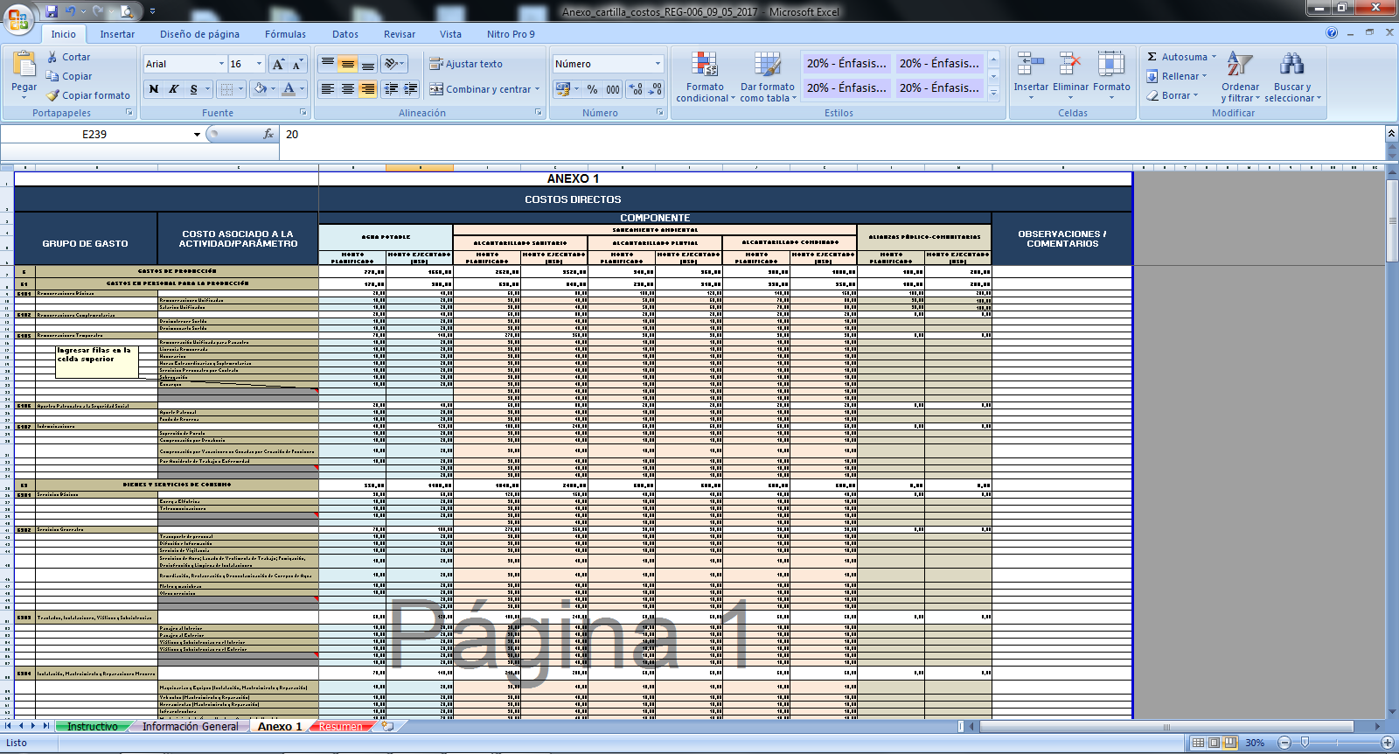
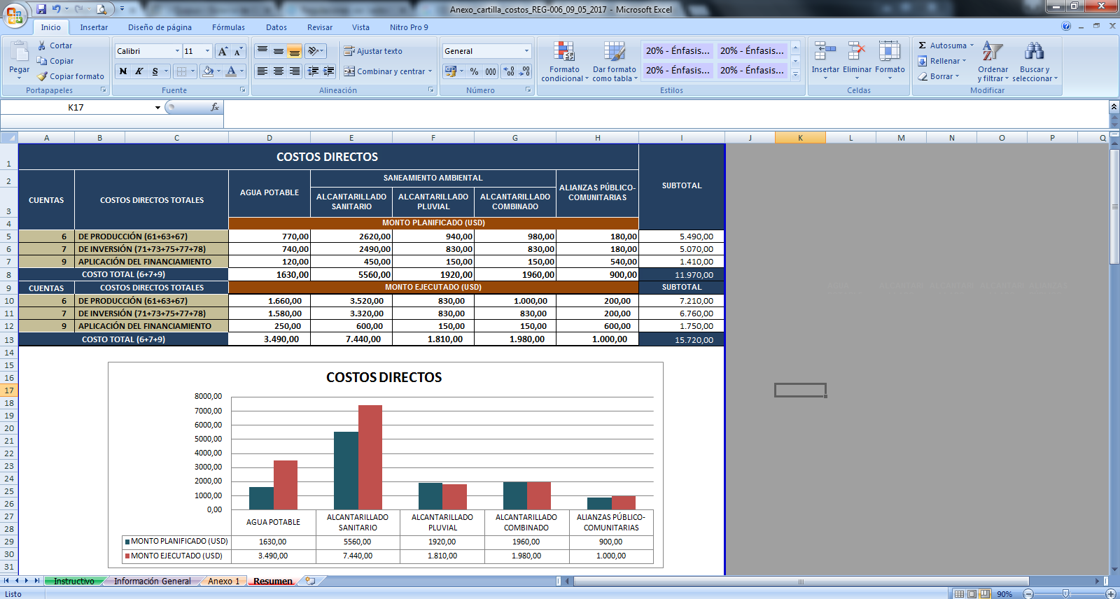

INFORMACIÓN GENERAL
En la primera hoja de “Información general” el prestador observará una matriz en la que se deberá ingresar la información correspondiente a la prestación de el o los servicios e información de la dependencia/unidad administrativa.

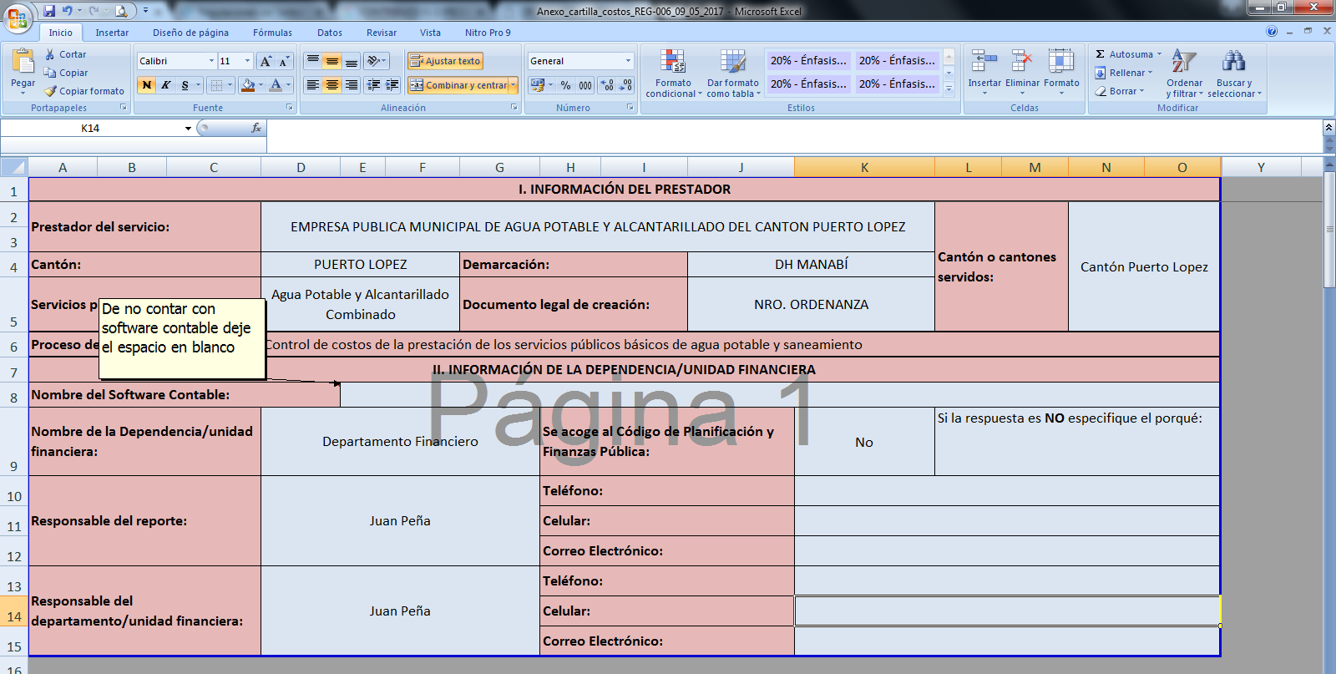

 |  | El anexo 1 se divide en dos tipos de costos: los costos directos y costos indirectos.
 |  | Los datos solicitados deberán ser ingresados en las celdas que se encuentran de: color celeste - para el servicio de agua potable, anaranjado - para el servicio de saneamiento ambiental y de color verde - para el componente de alianzas público-comunitarias. Existen celdas que contienen un comentario, a partir de éstas se deberá realizar el incremento de más celdas, si fuera el caso. Las celdas que se encuentran de color gris corresponden a la sumatoria de los costos ingresados, en los casos que corresponda. Estas celdas no son editables. Se podrá realizar comentarios a las cuentas de los costos en la columna Q, de ser necesario.

Toda la información solicitada debe ingresarse en las celdas de color azul. Si el prestador público de servicios no cuenta con un software contable deberá dejar el espacio en blanco.

 | Pág.. 1/3 |  | Pág.. 2/3 |  | Pág.. 3/3

Resumen
COSTOS DIRECTOS |  |  |  |  |  |  | SUBTOTAL
CUENTAS | COSTOS DIRECTOS TOTALES |  | AGUA POTABLE | SANEAMIENTO AMBIENTAL
 |  |  |  | ALCANTARILLADO SANITARIO | ALCANTARILLADO PLUVIAL | ALCANTARILLADO COMBINADO
 |  |  | MONTO PLANIFICADO (USD)
6 | DE PRODUCCIÓN (61+63+67) |  | 0.00 | 0.00 | 0.00 | 0.00 | -
9 | APLICACIÓN DEL FINANCIAMIENTO (96+97) |  | 0.00 | 0.00 | 0.00 | 0.00 | -
COSTO TOTAL (6+7+9) |  |  | 0.00 | 0.00 | 0.00 | 0.00 | -
CUENTAS | COSTOS DIRECTOS TOTALES |  | MONTO EJECUTADO (USD) |  |  |  | SUBTOTAL | AGUA POTABLE | ALCANTARILLADO SANITARIO | ALCANTARILLADO PLUVIAL | ALCANTARILLADO COMBINADO | ALIANZAS PÚBLICO-COMUNITARIAS
6 | DE PRODUCCIÓN (61+63+67) |  | - | - | - | - | -
9 | APLICACIÓN DEL FINANCIAMIENTO (96+97) |  | - | - | - | - | -
COSTO TOTAL (6+7+9) |  |  | - | - | - | - | -

COSTOS DIRECTOS

COSTOS DE INVERSIÓN |  |  |  |  |  | SUBTOTAL
 |  | AGUA POTABLE | SANEAMIENTO AMBIENTAL
 |  |  | ALCANTARILLADO SANITARIO | ALCANTARILLADO PLUVIAL | ALCANTARILLADO COMBINADO
MONTO PLANIFICADO |  | 0.00 | 0.00 | 0.00 | 0.00 | -
MONTO EJECUTADO |  | - | - | - | - | -

COSTOS DE INVERSIÓN

COSTOS INDIRECTOS |  |  |  |  |  |  | SUBTOTAL
CUENTAS | COSTOS INDIRECTOS TOTALES |  | AGUA POTABLE | SANEAMIENTO AMBIENTAL
 |  |  |  | ALCANTARILLADO SANITARIO | ALCANTARILLADO PLUVIAL | ALCANTARILLADO COMBINADO
 |  |  | MONTO PLANIFICADO (USD)
5 | CORRIENTES (51+53+56+57+58+59) |  | 0.00 | 0.00 | 0.00 | 0.00 | -
8 | DE CAPITAL (84) |  | 0.00 | 0.00 | 0.00 | 0.00 | -
COSTO TOTAL (6+7+9) |  |  | 0.00 | 0.00 | 0.00 | 0.00 | -
CUENTAS | COSTOS INDIRECTOS TOTALES |  | MONTO EJECUTADO (USD) |  |  |  | SUBTOTAL
5 | CORRIENTES (51+53+56+57+58+59) |  | - | - | - | - | -
8 | DE CAPITAL (84) |  | - | - | - | - | -
COSTO TOTAL (6+7+9) |  |  | - | - | - | - | -

COSTOS INDIRECTOS

COSTOS TOTALES DE LA PRESTACIÓN DE LOS SERVICIOS |  |  |  |  |  | SUBTOTAL
 |  | AGUA POTABLE | SANEAMIENTO AMBIENTAL
 |  |  | ALCANTARILLADO SANITARIO | ALCANTARILLADO PLUVIAL | ALCANTARILLADO COMBINADO
COSTOS DIRECTOS |  | - | - | - | - | -
COSTOS DE INVERSIÓN |  | - | - | - | - | -
COSTOS INDIRECTO |  | - | - | - | - | -
TOTAL |  | - | - | - | - | -

Costos de la prestación de los servicios
COSTOS DE LA PRESTACIÓN DE LOS SERVICIOS

